1,1
 |  |  |  |  |  | EJECUCION PRIMER TRIMESTRE 2026
PLAN DE MANTENIMIENTO ESCOLAR IE |  |  |  |  |  | CUIDADO ARBOLES FRUTALES UBICADOS EN LA ENTRADA DE LA INSTITUCION
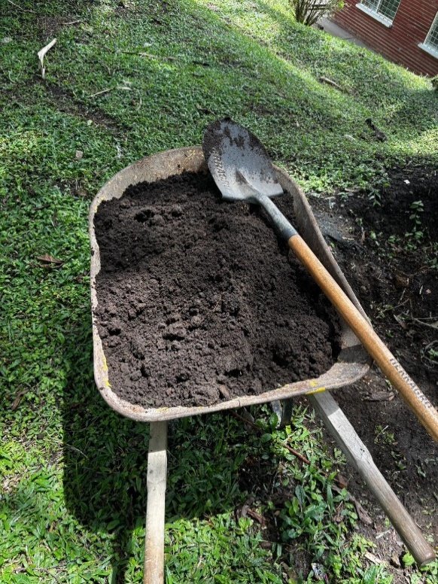
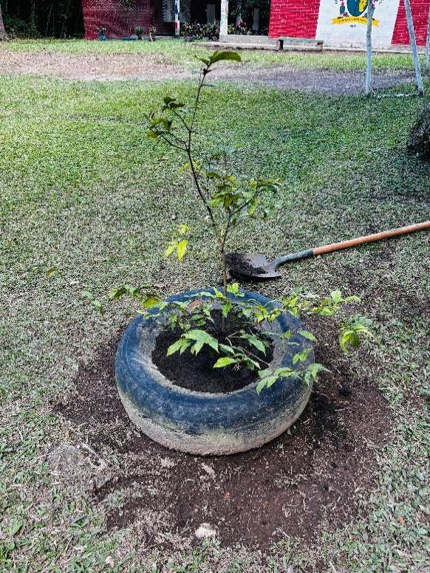
ELEMENTO |  |  |  | AÑO 2026
INSTITUCION EDUCATIVA | SANTIAGO GUTIERREZ ANGEL |  |  | DANE IE | 276054000019
SEDE | SANTIAGO GUTIERREZ ANGEL |  |  | DANE SEDE | 27605400001901
RECTOR(A) | BEATRIZ EUGENIA VALENCIA CARDONA
RESPONSABLE
EDIFICACION |  | BLOQUE
PISO |  | ESPACIO | ALREDEDORES

MANTENIMIENTO PERSONAL DE MANTENIMIENTO DE LA INSTITUCION EDUCATIVA

Actividad |  | Fecha 1 | Fecha 2 | Fecha 3 | Fecha 4
SE REALIZAN DURANTE TODO EL AÑO
MANTENIMIENTO DE CUNETAS |  | ENERO A MARZO 2026 | ABRIL A JUNIO DE 2026 | JULIO A SEPTIEMBRE DE 2026 | OCTUBRE A DICIEMBRE 2026
MANTENIMIENTO TANQUES DESARENADORES |  | ENERO A MARZO 2026 | ABRIL A JUNIO DE 2026 | JULIO A SEPTIEMBRE DE 2026 | OCTUBRE A DICIEMBRE 2026
MANTENIMIENTO TANQUE PRINCIPAL DE ALMACENAMIENTO DE AGUA
MANTENIMIENTO DE JARDINES Y ZONAS VERDES |  | ENERO A MARZO 2026 | ABRIL A JUNIO DE 2026 | JULIO A SEPTIEMBRE DE 2026 | OCTUBRE A DICIEMBRE 2026
ASEO GENERAL A PISOS, PAREDES Y TECHOS (TELARAÑAS) |  | ENERO A MARZO 2026 | ABRIL A JUNIO DE 2026 | JULIO A SEPTIEMBRE DE 2026 | OCTUBRE A DICIEMBRE 2026
MANTENIMIENTO DE AREAS DE LOS PROYECTOS PEDAGÓGICOS PRODUCTIVOS |  | ENERO A MARZO 2026 | ABRIL A JUNIO DE 2026 | JULIO A SEPTIEMBRE DE 2026 | OCTUBRE A DICIEMBRE 2026
OBSERVACIONES

FIRMA
BEATRIZ EUGENIA VALENCIA CARDONA
Rectora

